data
Nombre | Fecha | Año | 18O | 2H | pH | Cl⁻ | EC | Tipo | marker | Autor | GeoSup | GeoProf | lon | lat | Elevacion
Infiltracion_1 | 2024-03-09 | 2024 | -8.53 | -55.31 | 6.37 | 54.63 | 266 | Infiltracion | square | UNAL | Qc | Pq | -75.115409 | 5.321311 | 1600
Infiltracion_2 | 2024-03-09 | 2024 | -8.28 | -53.20 | 7.45 | 36.53 | 525 | Infiltracion | square | UNAL | Pes | Pq | -75.109237 | 5.326128 | 1600
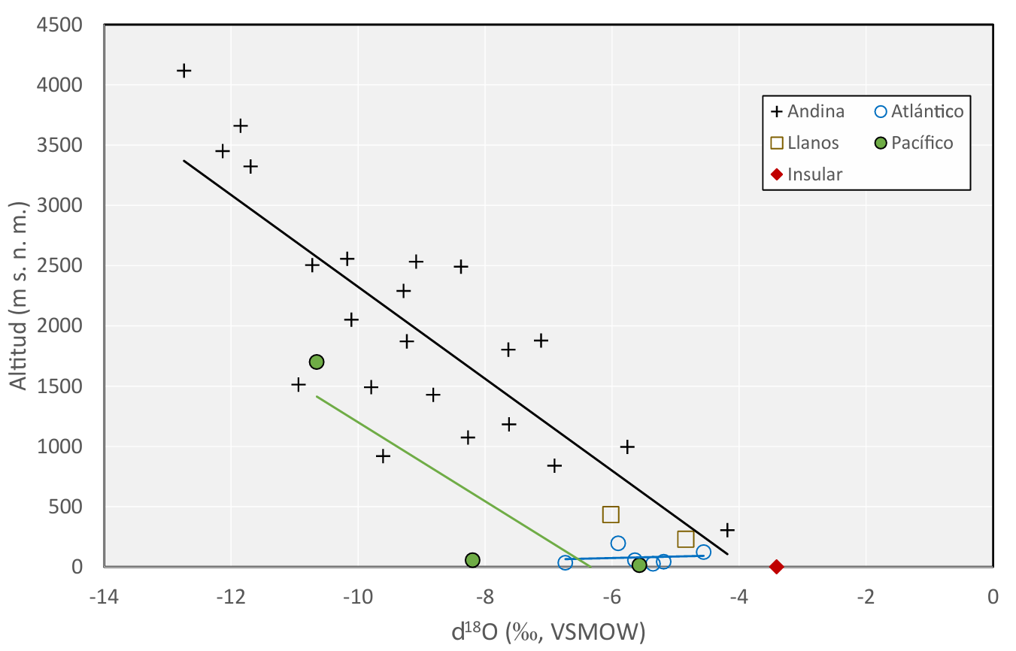
Infiltracion_3 | 2024-03-09 | 2024 | -8.72 | -57.80 | 7.75 | 43.95 | 302 | Infiltracion | square | UNAL | Qc | Pes | -75.106816 | 5.327865 | 1600
Infiltracion_4 | 2024-03-09 | 2024 | -8.61 | -56.09 | 7.12 | 30.13 | 235 | Infiltracion | square | UNAL | Qc | Pes | -75.10095 | 5.332078 | 1600
Infiltracion_5 | 2024-03-09 | 2024 | -8.40 | -54.58 | 6.91 | 25.66 | 222 | Infiltracion | square | UNAL | Qcv | Pes | -75.096991 | 5.334922 | 1600
Infiltracion_6 | 2024-03-09 | 2024 | -8.37 | -55.49 | 6.77 | 12.57 | 106 | Infiltracion | square | UNAL | Qc | Pes | -75.092925 | 5.337861 | 1600
Quebrada_1 | 2024-04-09 | 2024 | -8.10 | -51.40 | 8.16 | 10.48 | 69 | Superficial | circle | UNAL | Qc | Qc | -75.087703 | 5.339616 | 1746
Quebrada_2 | 2024-04-09 | 2024 | -8.33 | -54.15 | 7.84 | 9.41 | 55 | Superficial | circle | UNAL | Qc | Qc | -75.094025 | 5.340764 | 1843
Quebrada_3 | 2024-04-09 | 2024 | -8.55 | -54.64 | 6.89 | 4.215 | 72 | Superficial | circle | UNAL | Pes | Pes | -75.099216 | 5.330628 | 1817
Quebrada_4 | 2024-04-09 | 2024 | -8.70 | -56.20 | 6.96 | 2.352 | 40.5 | Superficial | circle | UNAL | Pes | Pes | -75.100163 | 5.339175 | 1892
Quebrada_5 | 2024-04-09 | 2024 | -8.71 | -56.82 | 6.88 | 4.214 | 93 | Superficial | circle | UNAL | Qc | Qc | -75.108298 | 5.328609 | 1899
Quebrada_6 | 2024-04-09 | 2024 | -8.57 | -56.34 | 7.05 | 4.625 | 51 | Superficial | circle | UNAL | Qcv | Qcv | -75.121145 | 5.315645 | 1823
Piezometro_1 | 2024-06-09 | 2024 | -8.17 | -52.72 | 6.06 | 0.5821 | 67 | Subterranea | triangle | UNAL | Qc | Pes | -75.1064 | 5.327525 | 1900
Infiltracion_7 | 2024-03-09 | 2024 | -8.00 | -52.74 | 6.4 |  | 119 | Infiltracion | square | UNAL | Qc | Pes | -75.085051 | 5.339288 | 1600

